Content
Đề tài môn học 19 (DT19): Gợi ý câu hỏi phỏng vấn thông minh cho nhà tuyển dụng dựa trên hồ sơ ứng viên |  |  |  |  |  |  |  |  | QnA: | Word template
• Báo cáo: 30–40 trang PDF hoặc Word, kèm hình minh họa, sơ đồ
7 trang | A. Phân tích bài toán (AI Thinking) |  |  |  |  |  |  |  | T4 tuần(23/07) sau 10h meeting
 |  | Mô tả bài toán thực tế:
 |  |  | bối cảnh, mục tiêu, ai là người dùng

 |  | • Phân tích bài toán theo các bước AI Thinking:
 |  |  | o Mục tiêu AI cần đạt |  |  |  |  |  | Cuối tuần này chốt nội dung (đã tóm gọn ... )
 |  |  | o Phương pháp AI phù hợp
 |  |  | o Dữ liệu cần có, nguồn gốc, rủi ro
 |  |  | o Công cụ / mô hình dự kiến sử dụng
 |  |  | o Bối cảnh xã hội/đạo đức đi kèm (quyền riêng tư, thiên lệch...)

5 trang | B. Thiết kế mô hình & pipeline
 |  | Input – Output cụ thể (nội dung)

 |  | Lưu đồ xử lý dữ liệu → huấn luyện → suy luận (diagram) |  |  |  |  | Việt vẽ 1 bản trước rồi T4 review |  |  |  |  |  |  | Kiên kiểm cái PPT template
 |  |  | có mấy lưu lưu đồ? |  |  |  |  |  |  | Tuần sau update T4
 |  | Lý do chọn kiến trúc mô hình hoặc kỹ thuật (nội dung)

 |  |  |  |  |  |  |  |  |  |  |  |  |  |  |  | TUẦN NÀY:
 |  |  |  |  |  |  |  |  |  |  |  |  |  |  |  | Hoan | Nhờ thầy review sơ đồ, đánh giá

7 trang | C. Kết quả thử nghiệm |  |  |  |  |  |  |  |  |  |  |  |  |  |  | Kien | Input lại vào file word những thông tin mới
 |  | • Huấn luyện thử với dữ liệu demo/kaggle/mô phỏng |  |  |  |  | -> hỏi lại thầy
 |  |  | Collect info | Hỏi GPT, mô tả cho nó về thông tin sản phẩm của mình và kỳ vọng để nó suggest cho mình cách thử nghiệm |  |  |  |  |  |  |  |  |  |  |  | Everyone | Review lại sơ đồ của Việt -> mỗi người làm trước phần 1 xử lý file bằng Kaggle (python) (tham khảo code mẫu & GPT...
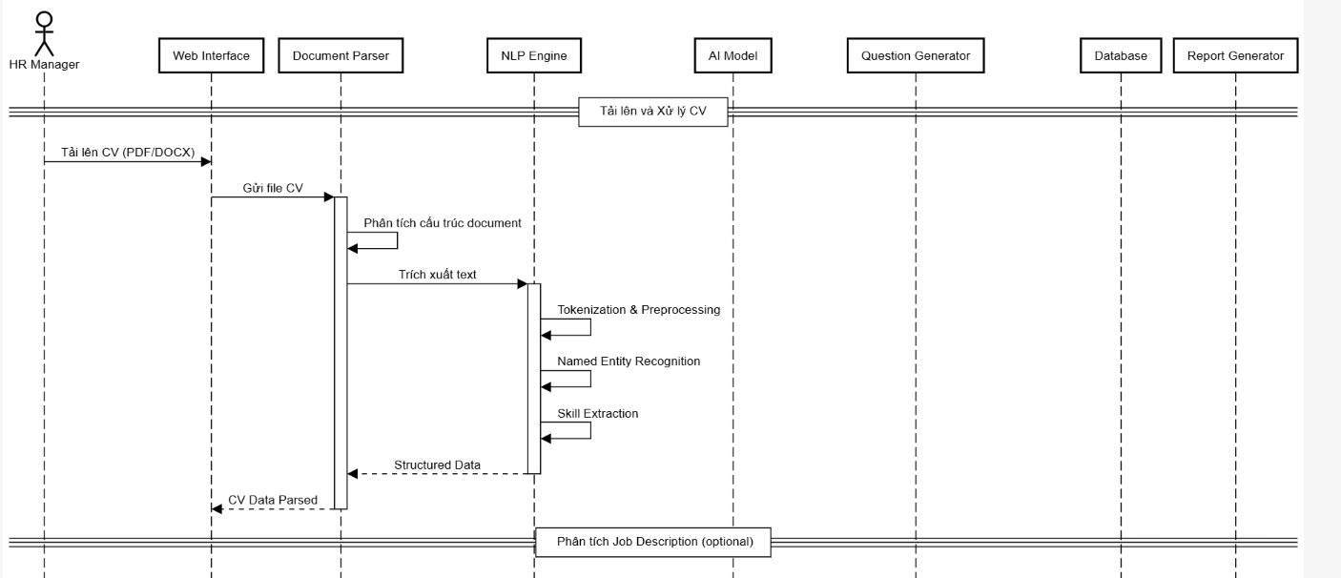
 |  |  | Collect dataset (text) | Kiếm dataset |  | collect CV test (Dữ liệu demo) Việt
 |  |  | Dev |  |  |  |  |  | đọc file (OCR)
 |  |  |  |  |  |  |  | Mình có bộ CV |  |  | Hỏi lại thầy: Kết quả thử nghiệm ví dụ là gì?
 |  | • So sánh các mô hình nếu phù hợp |  |  | -> hỏi lại thầy |  |  |  |  | simulate DB |  | -> vẫn cần biết có bao nhiêu bảng bắt buộc
 |  |  |  |  |  |  |  |  |  | DB | Phân công để collect data cho tables |  |  | Có liên quan đến lưu đồ xử lý dữ liệu
 |  |  |  |  |  |  |  |  |  |  | Có bao nhiêu table? |  |  | nên phải hiểu db nó như nào?
 |  | • Hiển thị kết quả đầu ra (dạng bảng, biểu đồ, ví dụ) |  |  |  |  |  |  |  |  | Bộ câu hỏi mẫu |  | nhà tuyển dụng import nếu cần ... |  | cân nhắc khi design table

6 trang | D. Đánh giá và tư duy phản biện
 |  | • Ưu điểm – hạn chế của giải pháp

 |  | • Các yếu tố xã hội/đạo đức/công bằng cần quan tâm

 |  | • Gợi ý cải tiến mô hình / triển khai thực tế

• Slide thuyết trình: 20-25 slide

• Bảng tự đánh giá AI Thinking: theo mẫu

 | Tên đề tài: Gợi ý câu hỏi phỏng vấn thông minh cho nhà tuyển dụng dựa trên hồ sơ ứng viên
 | Ngữ cảnh áp dụng:
 |  | Hỗ trợ nhà tuyển dụng chuẩn bị câu hỏi phỏng vấn nhanh chóng và phù hợp.
 |  | Phân tích nội dung CV, tự động sinh các câu hỏi phù hợp để khai thác chuyên sâu về ứng viên.
 | Input:
 |  | CV
 |  | Job content
 | Output:
 |  | Câu hỏi theo các phân loại (chuyên môn/ tình huống/ đánh giá tư duy...)
 | Mô hình dự định:
 |  | BERT để trích xuất thông tin và phân loại nội dung trong hồ sơ
 |  | GPT / T5 để sinh câu hỏi tự động dựa trên ngữ cảnh
 | Dataset dự định:
 |  | Resume NER Dataset (kaggle)

